Додаток_2_форма пропозиції
Додаток №2 до Запиту_2279SP
Фірмовий бланк Учасника
Форма цінової пропозиції
(Назва Учасника), надає свою пропозицію щодо участі в тендері на закупівлю Броньованого автомобіля на базі Mercedes-Benz Sprinter
Відомості про підприємство |  |  | Повне найменування учасника – суб’єкта господарювання
 |  |  | Ідентифікаційний код за ЄДРПОУ або реєстраційний номер облікової картки платника податків
 |  |  | Реквізити (адреса - юридична та фактична, телефон, факс, телефон для контактів, e-mail, розрахунковий рахунок)
Відомості про особу (осіб), які уповноважені представляти інтереси Учасника |  |  | (Прізвище, ім’я, по батькові, посада, контактний телефон)
ІНФОРМАЦІЯ: Учаснику необхідно вказати модель та детально зазначати технічні характеристики товару у відповідності до параметрів та вимог технічного опису даної таблиці та обов’язково надати фото. Вартість доставки має бути врахована у вартість товару. ОБОВ'ЯЗКОВО НАДАТИ: 1. Сертифікат відповідності, який підтверджує 3 клас захисту відповідно до вимог Державного стандарту України ДСТУ 3975-2000; 2. Сертифікат відповідності на панцерові скло, який підтверджує клас захисту відповідно до вимог Державного стандарту України ДСТУ 4546:2006
№ з/п | Технічні характеристики та опис |  |  | Кількість, (шт.) | Ціна, за одиницю, (з урахуванням всіх податків і зборів) * | Вартість, грн., (з урахуванням всіх податків і зборів) *

 | Найменування та Технічний опис | Візуалізація | Пропозиція учасника (вказати модель, торгову марку, виробника, параметри та характеристики продукції, фото обов'язково)
1 | Броньований автомобіль на базі Mercedes-Benz Sprinter (або інший аналог вантажно-пасажирського автомобіля) Тип автомобіля: Sprinter Panel van BASE 514 CDI long Колісна формула: RWD (задній привід) Потужність двигуна: 105 kW (143 к.с.) Колісна база: 4325 мм. Допустимо. повна вага: 5000 кг. Рульове управління: Ліворуч Z2K Версія виконання BASE M15 Водовіддільник в паливному фільтрі M4R Двигун OM 654 DE 20 LA 105 kW (143 к.с.) GD8 Механічна КП ECO Gear 6-ступінчаста N63 КОМ з кріпленням для доп. засобів охолодження A50 Посилений передній міст AR5 Передавальне число головної передачі i = 4,727 CB7 Стабілізація, ступінь I Z74 Додаткові заходи щодо конструкції кузова 2 X5G 5.000 кг без збільшення/зниження ED4 Акумулятор 12В 95 Аг. J52 Індикатор рівня моторного масла K13 Основний паливний бак на 71 літр M40 Генератор 14 В/200 А M71 Схвалення, біодизель B20 MP5 Виконання двигуна Євро 5 D03 Високе виконання даху (без обшивки) H21 Атермальне скління зі смугою світлофільтру T16 Зсувні двері з правого боку W54 Двостулкові задні двері 270° W5F Додатковий фіксатор для задніх дверей під кутом 90 градусів Q11 Продовжні посилення елементів кузова Ширококутна камера спостереження заднього виду + монітор Кондиціонер: Система кондиціонування салону | 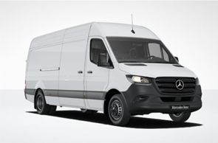 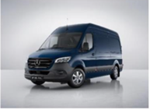 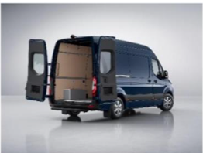 |  | 1 |  | 0.00

 | Обладнання салону VF7 Тканина Maturin, чорного кольру, зносостійка S02 Сидінні водія S22 Підлокітник на сидінні водія S23 Двомісне сидіння переднього пасажира HH9 Регульований кондиціонер "Темпматик" F3F Оптимізована консоль для переднього пасажира FF5 Полка вздовж вітрового скла FJ4 Відкритий відсік для зберігання під панеллю приладів. CL1 Рульова колонка, що регулюється по вильоту і куту нахилу Суцільна перегородка V94 Кожух для проведення електрики на бічній стіні V95 Кожух для проведення електрики на задньому порталі E1O Аудіосистема "Мерседес-Бенц" BA3 Активна система екстреного гальмування Індикатор непристегнутого ремня пасажира Пристрій попередження про непристебнутий ремень Асистент стабілізації руху при бічному вітрі Подушка безпеки водія Подушка безпеки переднього пасажира USB-роз'єм на 5 В ; Датчик дощу Підготовка для встановлення панелей перемикачів Клемна колодка під сидінням водія Колодка для стороннього підключення акумулятора Аптечка медична | 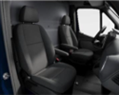

 | Колеса та шини RS6 Стальні диски 5.5 J х 16 RG3 Комплект шин розміром 205/75 R 16 C RD9 Шини без вказівки виробника R65 Кріплення запасного колеса під заднім звисом R87 Запасне колесо RM7 Літні шини P47 Передні бризковики P48 Задні бризковики Привід RWD Колісна база 4325 мм | 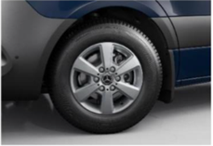
 | Суцільна перегородка Міцний бар’єр для вантажу, а також для шуму та бруду. | 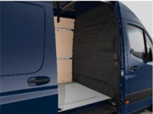
 | Приборна панель з кольоровим дисплеєм | 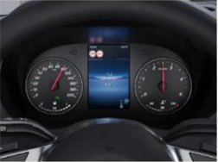
 | Підігрів дзеркал заднього виду з електро регулюванням | 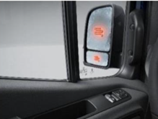
 | Протитуманні фари з системою активного освітлення поворотів | 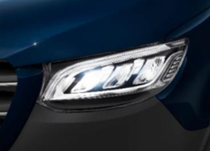
 | Автоматичне управління ближнім світом | 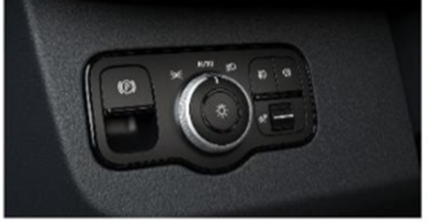
 | Кермо Кермо ергономічної форми з сенсорними панелями керування на спицях керма | 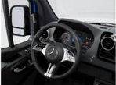
 | Система допомоги при рушанні Hill-Start Assist Система для запобання відкочуванню автомобіля назад. Система допомоги при старті на підйомі може полегшити рух на підйомі, запобігаючи скочуванню автомобіля назад. Він пов’язаний з електронною програмою стабілізації ESP® і підтримує гальмівний тиск протягом кількох секунд після відпускання робочого гальма на ухилах понад 4% | 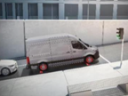
 | Камера заднього виду в салонному дзеркалі | 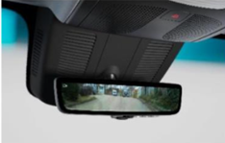
 | Спідометр | 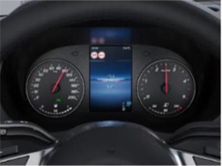
 | Двомісне сидіння переднього пасажира | 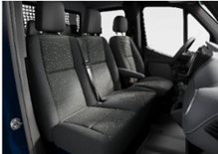
 | Активна система екстреного гальмування | 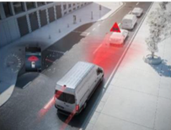
 | Двигун Код M4R Робочий об'єм см3 1950 cm3 Макс. потужність кВт/к.с. 105 kW/143 к.с. Макс. крутний момент при 1500 - 2400 об/хв 340 Nm
 | Технічні характеристики M4R Двигун OM 654 DE 20 LA 105 kW (143 к.с.) GD8 Механічна КП ECO Gear 6-ступінчаста N63 КОМ з кріпленням для доп. засобів охолодження A50 Посилений передній міст AR5 Передавальне число головної передачі i = 4,727 CB7 Стабілізація, ступінь I Z74 Додаткові заходи щодо конструкції кузова 2 X5G 5.000 кг без збільшення/зниження Бокові габаритні вогні Адаптивні стоп-сигнали Круїз-контроль TEMPOMAT Ширококутна камера спостереження заднього виду + монітор Коробка передач: Код GD8 Механічна КП ECO Gear 6-ступенева Гідравлічний домкрат; Противідкатний клин; Цифровий тахограф ЄС; Покажчик зовнішньої температури: інтигрований в бортову систему; 3-кнопковий пристрій дистанційного замикання; Протипожежне обладнання: Вогнегасник - 2 шт; Автоматична система пожежогасінні в моторному відсіку; Ліхтар заднього ходу, нижній
 | Характеристики бронювання Броньований пасажирський відсік (приховане внутрішнє бронювання, зовнішній вигляд не відрізняється від звичайного автомобіля) Броньоване скло з протиуламковою плівкою, що повторює форму штатного скління Електрообігрів лобового скла Шість додаткових сидінь, з пасками безпеки Броньований захист акумулятора та блоку керування двигуном Бокове бронювання паливного бака Три бійниці Спеціальні внутрішні механічні механізми ригелів передніх дверей кабіни, які забезпечують захист від злому і відсутність вібрації при руху Посилення петель дверей салону Опорні пластини розвантаження бічних дверей салону Додаткові обмежувачі бічних дверей салону Антикорозійне оброблення всіх елементів металевої броні, встановлених в автомобілі Посилення підвіски автомобіля Броньований евакуаційно-вентиляційний люк Додаткові броньовані двері в пасажирський відсік з механізмом ригеля, розташована за оригінальними дверима зрушенняБроньована перегородка з дверима та механізмом ригеля, розташована за додатковим рядом сидінь. Задні двері автомобіля залишаються оригінальними. Звукова і світлова сигналізація відсутності блокування дверей Внутрішня обробка салону - ковролін Світильник денного світла Підлога с захистом ПЗСА-3

 | Класифікація захисту Куля 7,62 мм набою 57-Н-231 зразка 1943р, Патрон 7,62×39 мм Куля 5,45 мм набою 7Н6, Патрон 5,45×39 мм Куля 5,45 мм набою 7Н10 Патрон 5,45 ПП ×39 мм Куля 7,62 мм гвинтівкового набою 57-Н-323с Патрон 7,62×54 мм R Куля БЗ (бронебійно- запалювальна) 7,62 мм автоматного набою 57-БЗ-231, Патрон 7,62БЗ×39 мм Куля Б-32 7,62 мм гвинтівкового набою 57-БЗ-322, Патрон 7,62×54 мм R

Всього вартість пропозиції, грн* |  |  |  |  | 0.00
* Харківська обласна організація Товариство Червоного Хреста України є громадською неприбутковою організацією і просить надати максимальні знижки на товар, вказаний у ціновій пропозиції.
** Закупівля відбувається одним лотом.
Умови оплати ______________________(прописати у % передплата / післяплата)
Термін доставки з дати підписання договору: ___________ (календарних днів, прописати)
Гарантійний строк на авто_____________(обов’язково заповнити!)
Ми погоджуємось, що всі витрати, пов’язані з доставкою товару та завантажувально-розвантажувальними роботами, здійснюються за рахунок Постачальника.
Ми погоджуємося з умовами, що Замовник має право розділити дану закупівлю між декількома постачальниками за умови наявності більш вигідних умов на різні позиції.
Ми погоджуємося з умовами, що Ви можете відхилити нашу чи всі надані пропозиції, та розуміємо, що Ви не обмежені у прийнятті будь-якої іншої пропозиції з більш вигідними для Вас умовами.
Ми погоджуємось зафіксувати цінову пропозицію протягом 90 днів календарних днів з моменту подачі.
Подаючи свою пропозицію ми підтверджуємо повну комплектацію та відповідність умовам зазначеним в Запиті.
Учасники повинні надсилати цінові пропозиції з підписом і печаткою (за наявності).
Дата:

Керівник організації/ФОП:____________________________ ( ____________________)
МП підпис ПІБ

